关系图
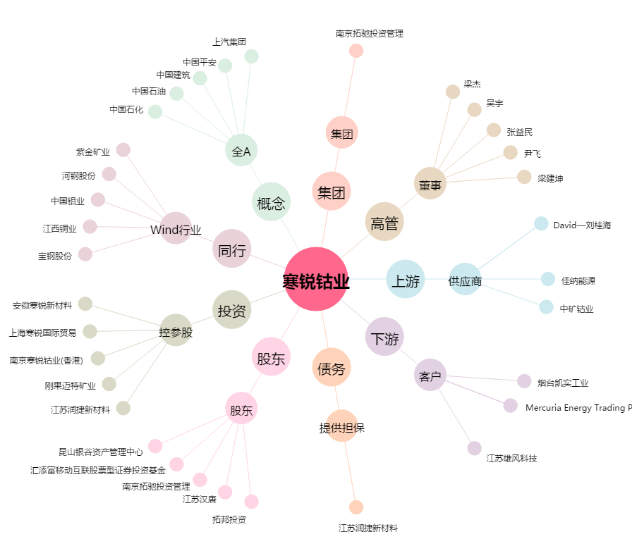
寒锐钴业[300618.SZ] - 关系概览图

